Capa
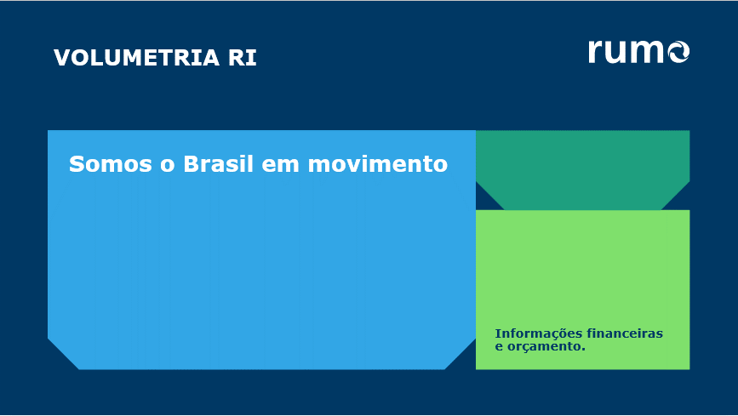

Check | TKU | OK | TU | OK | Norte-Sul | OK | Rumo | OK

